상품제안서
[정품] 라미 비스타 수성펜(ver. 오버로드)(컬러인쇄가능) | 상품코드: F26488

 |  |  |  |  |  |  | 02-412-0044 | www.easy1.co.kr
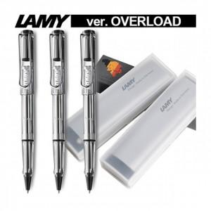

【상세/제작정보】 | 기본수량 미만 인쇄시 비용 추가. 케이스,포장,쇼핑백 별도문의.

【인쇄/포장옵션】 | 레이저, 풀칼라 / 포장지포장

【공급단가】 | 수량 | 30~ | 60~ | 100~ | 300~ | 500~
*VAT별도 | 단가 | 23,370원 | 23,000원 | 22,440원 | 21,870원 | 21,500원

【상품 URL】 | http://www.easy1.co.kr/src/goods_detail.php?gdno=26488

